상품제안서
무선충전 시계 UV살균소독기 | 상품코드: F18050

 |  |  |  |  |  |  | 02-412-0044 | www.easy1.co.kr
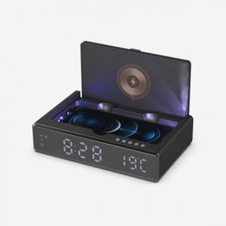

【상세/제작정보】 | 일상속의 무균라이프와 디지털시계까지

【인쇄/포장옵션】 | 레이저 / 포장지포장

【공급단가】 | 수량 | 50~ | 100~ | 300~ | 500~ | 1,000~
*VAT별도 | 단가 | 32,400원 | 31,860원 | 31,050원 | 30,510원 | 29,700원

【상품 URL】 | http://www.easy1.co.kr/src/goods_detail.php?gdno=18050

